RESULTS
RM-100 | 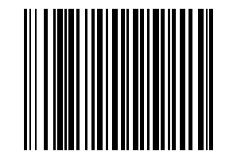
RM-101 | 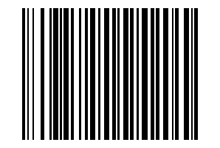
RM-102 | 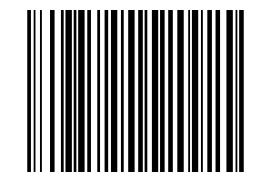
RM-103 | 
RM-104 | 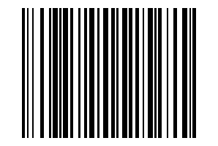
RM-105 | 
RM-106 | 
RM-107 | 
RM-108 | 
RM-109 | 
RM-110 | 
RM-111 | 
RM-112 | 
RM-113 | 
RM-114 | 
RM-115 | 
RM-116 | 
RM-117 | 
RM-118 | 
RM-119 | 
RM-120 | 
RM-121 | 
RM-122 | 
RM-123 | 
RM-124 | 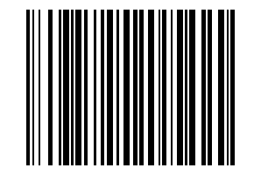
RM-125 | 
RM-126 | 
RM-127 | 
RM-128 | 
RM-129 | 
RM-130 | 
RM-131 | 
RM-132 | 
RM-133 | 
RM-134 | 
RM-135 | 
RM-136 | 
RM-137 | 
RM-138 | 
RM-139 | 
RM-140 | 
RM-141 | 
RM-142 | 
RM-143 | 
RM-144 | 
RM-145 | 
RM-146 | 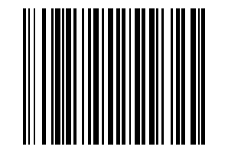
RM-147 | 
RM-148 | 
RM-149 | 
RM-150 | 
RM-151 | 
RM-152 | 
RM-153 | 
RM-154 | 
RM-155 | 
RM-156 | 
RM-157 | 
RM-158 | 
RM-159 | 
RM-160 | 
RM-161 | 
RM-162 | 
RM-163 | 
RM-164 | 
RM-165 | 
RM-166 | 
RM-167 | 
RM-168 | 
RM-169 | 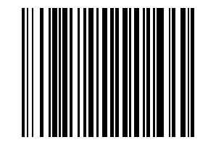
RM-170 | 
RM-171 | 
RM-172 | 
RM-173 | 
RM-174 | 
RM-175 | 
RM-176 | 
RM-177 | 
RM-178 | 
RM-179 | 
RM-180 | 
RM-181 | 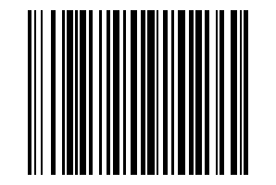
RM-182 | 
RM-183 | 
RM-184 | 
RM-185 | 
RM-186 | 
RM-187 | 
RM-188 | 
RM-189 | 
RM-190 | 
RM-191 | 
RM-192 | 
RM-193 | 
RM-194 | 
RM-195 | 
RM-196 | 
RM-197 | 
RM-198 | 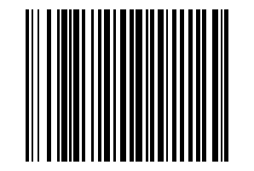
RM-199 | 

